Pasaporte - HC
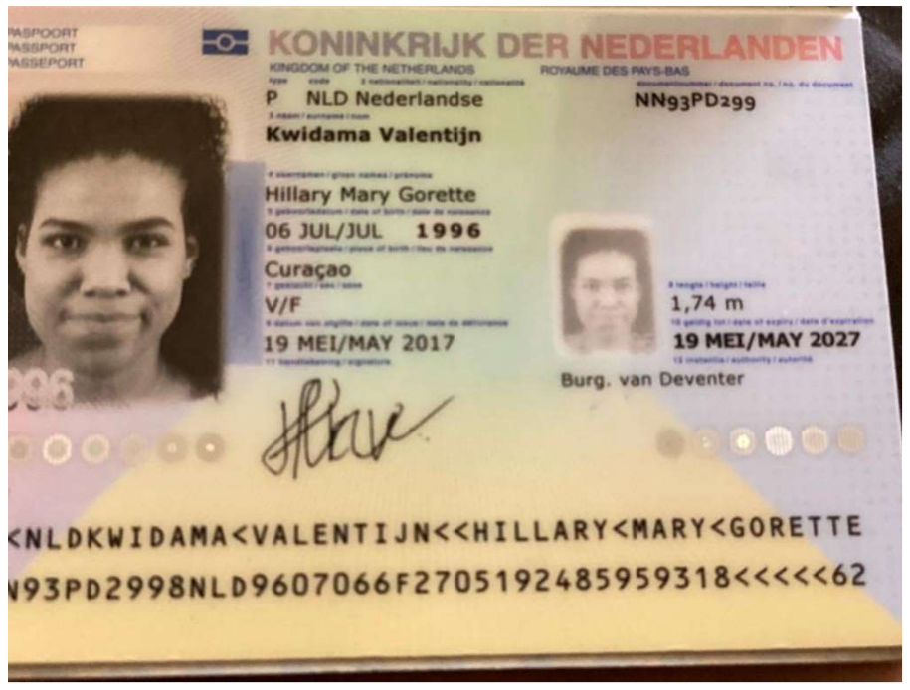
Nombre | Hillary
Nombre | Mary
Nombre | Gorette
Apellido | Kwidama
Apllido | Valentijn
Paporte | NN93PD299
Fecha De Nacimiento | 35252
Estado civil: | Soltera
Celular: | 31 6 29446331
Correo electrónico: | ⁠hkwidam@outlook.com
Domicilio | Holanda
Peso (kg): | 65 kg
Altura (cm): | ⁠174 cm
Grupo sanguíneo: | 10. ⁠creo que B+
Idiomas que habla: | Papiamento, Holandés, inglés y Español
¿Qué seguro médico tiene actualmente? (Además del SVB) | No tengo seguro médico de Curazao.

COSTEO
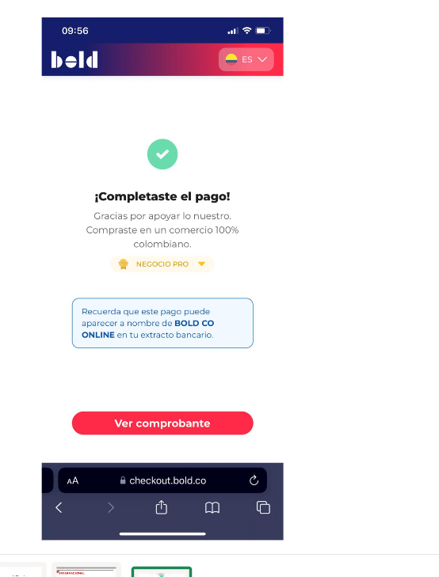
 |  |  |  |  |  |  |  |  |  |  |  |  |  |  |  | Libro diario contable |  |  |  |  |  |  | Factura electrónica
 | PAGOS | Hillary |  |  |  |  |  |  |  |  |  |  |  | ESTADO DE CUENTA |  | PAGOS |  |  |  |  |  |  | FACTURA
ACV documentos | Contabilidad | Operativo | Concepto | Proveedor | Valor | Días | HIllary | Comisionable | Usd | Hillary | Hillary | Retención en la fuente | Valor pagado | Valor Neto cobrado al cliente | DIFERENCIA | PROVEEDOR - NOMBRE COMERCIAL | ID | Fecha del pago | Valor del pago | Forma de pago de donde salió el dinero | Tipo de movimiento | Comentarios | Fecha de la factura | FACTURA O CUENTA COBRO | VALOR REAL DE LA FACTURA | CONCEPTO
no veo el archivo en drive | PAGADO NO DAN FACTURA | Confirmada | Cita Virtual Dermatologia | Dr Carlos Lozano | $350,000 | 1 |  |  |  |  | $350,000 | $0 | $350,000 |  |  | Dr Carlos Lozano |  | 2026-04-28 | $350,000 | CUENTA YIMI | TRANSFERENCIA BANCARIA
 |  |  | Servicios Medical Trip
 |  |  | Pago tarjeta de credito del 6%

